UI
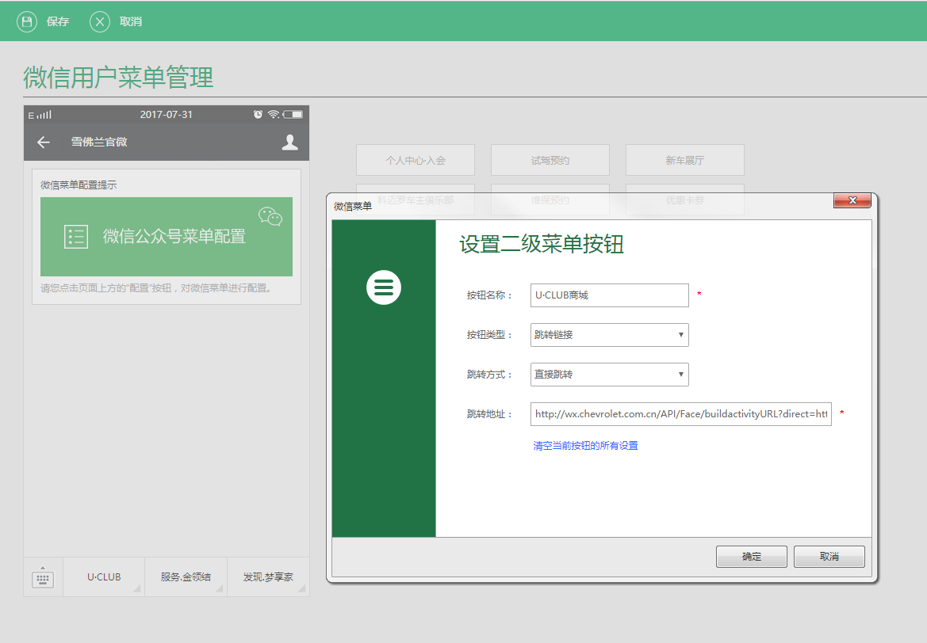
界面设计规则摘要 |  | 界面开发要求
列表界面： | N | 序号 | 设计说明
启用分页： | N | 1 | 可以预览菜单配置后的实际效果。 | 界面参考：
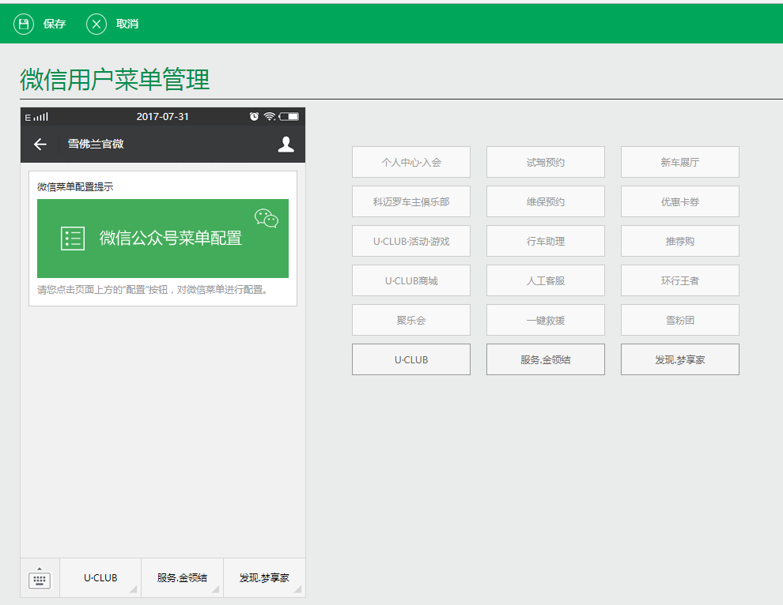
模糊查询： | N | 2 | 可以直观的配置按钮分组及其中的按钮的类型和相关参数。
添加界面： | N
修改界面： | N
查看界面： | N
删除界面： | N
分栏数量： | 1

